Charts
Finalytics.Pro
Присоединяйтесь к нам в соц. сетях:

Диаграммы с точками

 | Lollipop лолипоп, леденцовая диаграмма | Lollipop лолипоп, леденцовая диаграмма | Bump chart диаграмма изменений

 | значение
янв | 16
фев | 24
мар | 47
апр | 35
май | 49
июн | 76
июл | 75
авг | 12
сен | 60
окт | 71
ноя | 67
дек | 44
 | значение
категория 1 | 160
категория 2 | 240
категория 3 | 470
категория 4 | 350
категория 5 | 490
категория 6 | 760
категория 7 | 750
категория 8 | 120
категория 9 | 600
категория 10 | 710
 | Менеджер 1 | Менеджер 2 | Менеджер 3 | Менеджер 4 | Менеджер 5 | Менеджер 6 | Менеджер 7
 | 1 | 2 | 3 | 4 | 5 | 6 | 7
янв | 1 | 2 | 3 | 4 | 5 | 6 | 7
фев | 1 | 2 | 3 | 5 | 4 | 7 | 6
мар | 2 | 1 | 3 | 5 | 4 | 7 | 6
апр | 3 | 1 | 2 | 5 | 4 | 6 | 7
май | 5 | 1 | 2 | 4 | 3 | 7 | 6
июн | 6 | 2 | 1 | 4 | 3 | 5 | 7
июл | 5 | 1 | 2 | 3 | 4 | 6 | 7

 | В леденцовой диаграмме значения показывают с помощью столбиков, а на вершине столбика добавляется кружок. Эта диаграмма применяется в тех же случаях, что и обычная столбиковая. Но при этом она выглядит более аккуратно и лаконично. | Горизонтальная леденцовая диаграмма применяется, как и линейчатая диаграмма, чтобы показать данные по категориям. На lollipop-диаграмме много свободного места, это позволяет компактно размещать метки и комментарии. | На Bump chart можно показывать изменение позиций или рейтингов (рангов) по категориям в нескольких точках времени. Такая диаграмма дает представление об измениях рейтингов, но не информирует о величине конкретных показателей.

 | Connected Dot plot гантельная диаграмма | Connected Dot plot гантельная диаграмма | Slope graph наклонный график

 | выручка | прибыль
янв | 160 | 60
фев | 240 | 90
мар | 470 | 160
апр | 350 | 110
май | 490 | 190
июн | 760 | 240
июл | 750 | 340
авг | 340 | 250
сен | 600 | 200
окт | 710 | 280
ноя | 670 | 290
дек | 440 | 240
 | набор 1 | набор 2
категория 1 | 100 | 300
категория 2 | 140 | 270
категория 3 | 270 | 590
категория 4 | 90 | 420
категория 5 | 490 | 610
категория 6 | 160 | 880
категория 7 | 750 | 340
категория 8 | 120 | 250
категория 9 | 80 | 680
категория 10 | 200 | 770
 | Москва | Новгород | Пекин | Сеул | Омск | Владивосток | Томск
было | 100 | 240 | 420 | 70 | 40 | 310 | 350
стало | 440 | 270 | 330 | 570 | 120 | 80 | 240

 | С помощью Connected Dot plot показывают несколько наборов данных во времени. Длина линии между точками создает дополнительный акцент на разнице между цифрами. | С помощью горизонтальной гантельной диаграммы можно показать варианты "было-стало", изменения для нескольких видов данных или нескольких лет. | Как правило, на наклонном графике показывают изменение данных "было-стало" или "до и после". Точки соединяются линиями.

Lollipop1
Finalytics.Pro
Присоединяйтесь к нам в соц. сетях:

Lollipop
Лолипоп, леденцовая диаграмма

1. Вертикальная Lollipop диаграмма

В вертикальном Lollipop чарте значения показывают с помощью столбиков, а сверху столбика добавляется кружок.
По оси X отображаются даты, в оси Y - значения.

Данные
месяц | значение
янв | 16
фев | 24
мар | 47
апр | 35
май | 49
июн | 76
июл | 75
авг | 12
сен | 60
окт | 71
ноя | 67
дек | 44

Построить такую диаграмму очень просто, для этого потребуется обычный график + маркеры + несколько хитростей.

Шаг 1
Постройте обычный график.
Выделите таблицу с данными и выберите в меню Вставка → График.

Шаг 2
Добавьте вертикальные линии.
В меню Конструктор диаграмм выберите Добавить элемент диаграммы → Линии → Линии проекции.

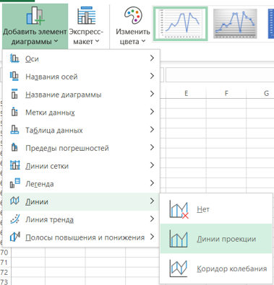

Шаг 3
Добавьте кружки и над столбиками и удалите линии.
Щелкните по линии графика правой кнопкой мышки и перейдите в меню Формат ряда данных.
Добавьте маркеры-кружки и уберите линию графика = "Нет линий".
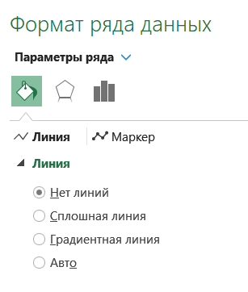
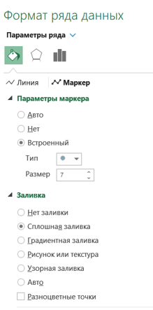

Шаг 4
Практически все готово!
Настройте вид вертикальных линий: выделите линии мышкой и задайте их цвет и ширину в меню Формат линий.

Шаг 5
Готово!
Добавьте подписи, заголовки, цвета по вкусу.
Внутри кружков можно добавить метки данных, разместив их По центру.

Lollipop2
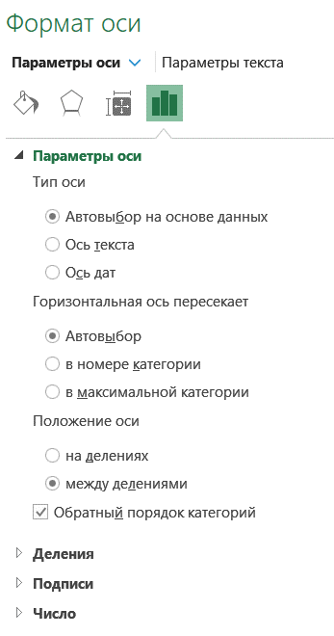
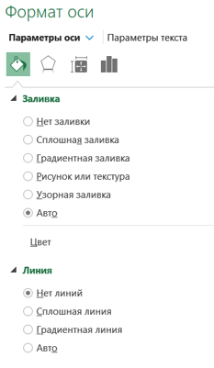
Finalytics.Pro
Присоединяйтесь к нам в соц. сетях:

Lollipop
Лолипоп, леденцовая диаграмма

2. Горизонтальный Lollipop

В отличие от предыдущего варианта, когда вертикальную диаграмму строили по периодам,
горизонтальная леденцовая диаграмма больше подходит для отображения данных по категориям.
По оси X отображаются значения, в оси Y - категории.

Данные
категория | значение
категория 1 | 160
категория 2 | 240
категория 3 | 470
категория 4 | 350
категория 5 | 490
категория 6 | 760
категория 7 | 750
категория 8 | 120
категория 9 | 600
категория 10 | 710

В построении такой диаграммы тоже нет ничего сложного: это линейчатая диаграмма + пара действий по ее настройке.

Шаг 1
Постройте линейчатую диаграмму.
Выделите таблицу с данными и выберите в меню Вставка → Линейчатая диаграмма (например, с накоплением).

Шаг 2
Главная хитрость в построении такой диаграммы - добавить точки на столбиках с помощью
меню Добавить элемент диаграммы → Пределы погрешностей → Стандартная погрешность.

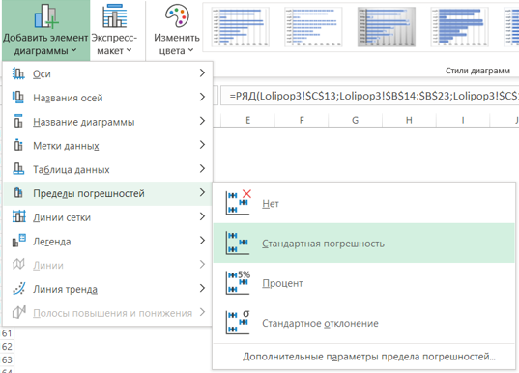

Шаг 3
Настройте формат линии погрешностей, чтобы превратить ее в точку с линией.
В меню Формат предела погрешностей настройте параметры, как на рисунке
направление = Минус
Стиль = без точки
Величина погрешности = 100%

И задайте тип начальной стрелки = с точкой
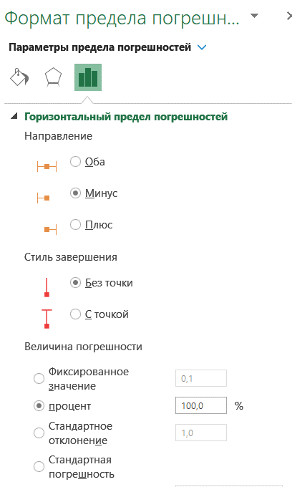

Шаг 4
Практически готово!
Осталось убрать основные линии диаграммы, ведь они совсем не пригодились.
Выделите их мышкой и задайте в настройках формата ряда = Нет заливки, Нет линий.
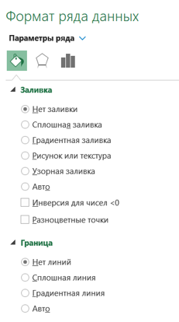

Шаг 5
Готово!
Настройте цвет и ширину линий. Добавьте подписи и заголовки по вкусу.

Небольшой нюанс: одним из преимуществ леденцовой диаграммы считается ее компактность
и возможность размещать метки данных рядом с точками.
Выберите в меню Добавить элемент диаграммы → Метки данных → У края, снаружи.
Чтобы не дублировать цифры, удалите ось Х и линии сетки.

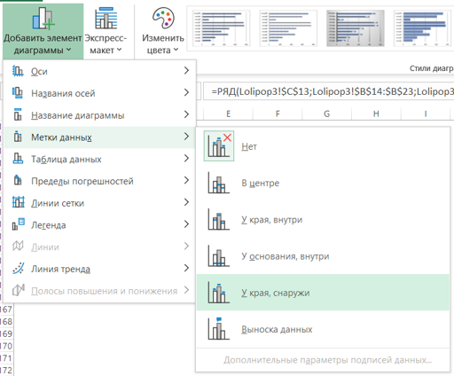

Линия в оси Y тоже стала лишней, поэтому выделите её и задайте формат линий оси Y = Нет линий.
Чтобы категории в оси Y отображались в том же порядке, что и в таблице, щелкните по оси мышкой и выберите в настройках
Обратный порядок категорий.

CDotPlot1
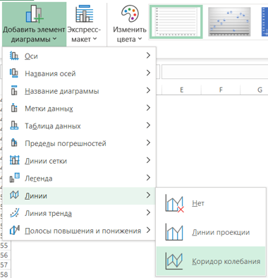
Finalytics.Pro
Присоединяйтесь к нам в соц. сетях:

Connected Dot plot
Диаграмма с соединенными точками, Гантельная диаграмма

1. Вертикальный Connected Dot plot

Вариация диаграммы с соединенными точками, которую можно построить для нескольких наборов данных.

Данные
месяц | выручка | прибыль
янв | 160 | 60
фев | 240 | 90
мар | 470 | 160
апр | 350 | 110
май | 490 | 190
июн | 760 | 240
июл | 750 | 340
авг | 340 | 250
сен | 600 | 200
окт | 710 | 280
ноя | 670 | 290
дек | 440 | 240

Строится такая диаграмма так же, как леденцовая диаграмма, но есть небольшая хитрость:
вместо Линий проекции нужно добавить линии Коридора колебания.

Постройте графики, как в инструкции вертикальной Lollipop-диаграммы, кроме шага 2:
Шаг 2
В меню выберите Добавить элемент диаграммы → Линии → Коридор колебания.

CDotPlot2-1
Finalytics.Pro
Присоединяйтесь к нам в соц. сетях:

Connected Dot plot
Диаграмма с соединенными точками, Гантельная диаграмма

2. Горизонтальный Connected Dot plot

Еще одна вариация точечной диаграммы с соединенными точками - для двух и более наборов данных.
Например, с помощью такой диаграммы можно показывать варианты "было-стало", изменения для нескольких лет или видов данных.

Данные
категория | набор 1 | набор 2 | дельта- | дельта+
категория 1 | 100 | 300 | 0 | 200
категория 2 | 140 | 270 | 0 | 130
категория 3 | 270 | 590 | 0 | 320
категория 4 | 90 | 420 | 0 | 330
категория 5 | 490 | 610 | 0 | 120
категория 6 | 160 | 880 | 0 | 720
категория 7 | 750 | 340 | 410 | 0
категория 8 | 120 | 250 | 0 | 130
категория 9 | 80 | 680 | 0 | 600
категория 10 | 200 | 770 | 0 | 570

Такие диаграммы можно строить с помощью линейчатой или точечной диаграммы.
В отличие от предыдущих способов, для того, чтобы создать диаграмму,
нам потребуются столбцы дополнительных вычислений (столбцы дельта- и дельта+ в таблице).

Шаг 1
Создайте линейчатую диаграмму.
Выделите таблицу с данными и выберите в меню Вставка → Линейчатая диаграмма с группировкой.

Шаг 3
Создайте линии погрешностей для первого ряда (в таблице - "набор 1"): выделите соответствующие столбики
перейдите в меню Добавить элемент диаграммы → Пределы погрешностей → Стандартная погрешность.

Шаг 4
Настройте формат линии погрешностей.
В меню Формат предела погрешностей настройте параметры, как на рисунке
направление = Оба
Стиль = без точки
Величина погрешности = Пользовательская
(укажите столбцы дельта+ и дельта- из таблицы с данными)

И задайте тип начальной стрелки = с точкой
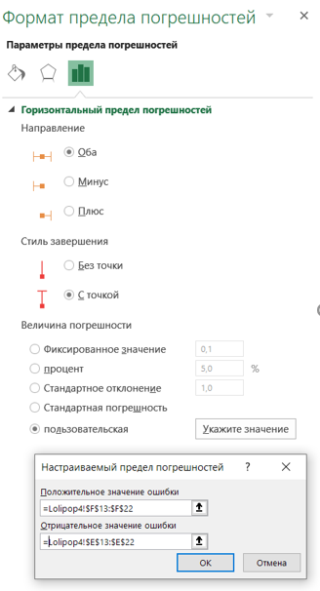

Шаг 5
Создайте линии погрешностей для второго ряда (в таблице - "набор 2") с помощью
меню Добавить элемент диаграммы → Пределы погрешностей → Стандартная погрешность.
Установите для линии параметры:
Фиксированное значение = 0,1
задайте тип начальной стрелки = с точкой

Шаг 6
Настройте цвет точек - сделайте их такими же, как основные столбики.

Шаг 7
Задайте наложение столбиков друг на друга:
щелкните по столбцу мышкой и перейдите в меню Формат ряда данных → Перекрытие рядов = 100%

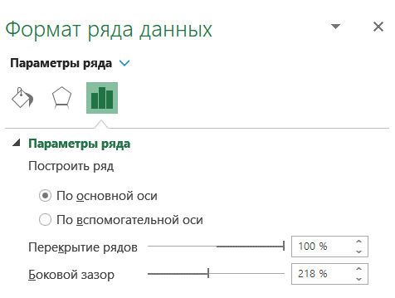

Осталось убрать столбцы диаграммы, ведь они нам совсем не пригодились.
Выделите столбцы мышкой и задайте границу и заливку = Нет заливки, Нет линий.

Шаг 6
Почти готово!
Настройте ширину линий и цвета.

Небольшой нюанс: одним из преимуществ гантельной диаграммы считается ее компактность
и возможность размещать метки данных рядом с точками.
Выберите в меню Добавить элемент диаграммы → Метки данных → У края, снаружи.
Настройте метки данных в меню Формат: для точек слева задайте расположение → У вершины внутри.
Чтобы не дублировать цифры, удалите ось Х и линии сетки.

Также можно добавить стрелки, чтобы указать направление изменения данных.

CDotPlot2-2
Finalytics.Pro
Присоединяйтесь к нам в соц. сетях:

Connected Dot plot
Диаграмма с соединенными точками, Гантельная диаграмма

2. Горизонтальный Connected Dot plot

Также такую диаграмму можно построить с помощью Точечной диаграммы.

Данные
Категория | 2018 | 2019 | 2020 | дельта+ | дельта- | ноль | шаг
Услуги | 30 | 25 | 15 | 0 | 15 | 0 | 0.0
Телеком | 45 | 20 | 65 | 20 | 25 | 0 | 0.5
Зубочистки | 10 | 15 | 49 | 39 | 0 | 0 | 1.0
Снеки | 7 | 30 | 53 | 46 | 0 | 0 | 1.5
Компьютеры | 20 | 59 | 65 | 45 | 0 | 0 | 2.0
Кино | 30 | 37 | 65 | 35 | 0 | 0 | 2.5
Электроника | 50 | 73 | 82 | 32 | 0 | 0 | 3.0
Автомобили | 30 | 90 | 65 | 60 | 0 | 0 | 3.5

Данные
• 2018 • 2019 • 2020

SlopeGraph
Finalytics.Pro
Присоединяйтесь к нам в соц. сетях:

Slope graph
Слоупграф, Наклонный график

Слоупграф

На такой диаграмме обычно показывают данные во времени: например, "было-стало". Точки соединяются линиями.

Данные
категория | было | стало
Москва | 100 | 440
Новгород | 240 | 270
Пекин | 420 | 330
Сеул | 70 | 570
Омск | 40 | 120
Владивосток | 310 | 80
Томск | 350 | 240

Построить такую диаграмму просто - потребуется обычный график и пара хитростей.

Шаг 1
Создайте обычный график.
Выделите таблицу с данными и выберите в меню Вставка → График.

Шаг 2
Поменяйте у графика местами строки и столбцы:
в меню Конструктор диаграмм нажмите Строка/столбец.

Шаг 3
Настройте вид графика:
- удалите ось Y;
- удалите названия категорий;
- удалите линии сетки.

Шаг 4
Задайте один цвет для всех линий.

Шаг 5
Добавьте метки данных
Добавить элемент диаграммы → Метки данных → Слева (или справа).
Затем перейдите в настройки меток и настройте их положение - слева или справа.
Для меток слева добавьте имена категорий.

Линии, соединяющие точки, можно добавить с помощью линий проекции:
Добавить элемент диаграммы → Линии → Линии проекции.

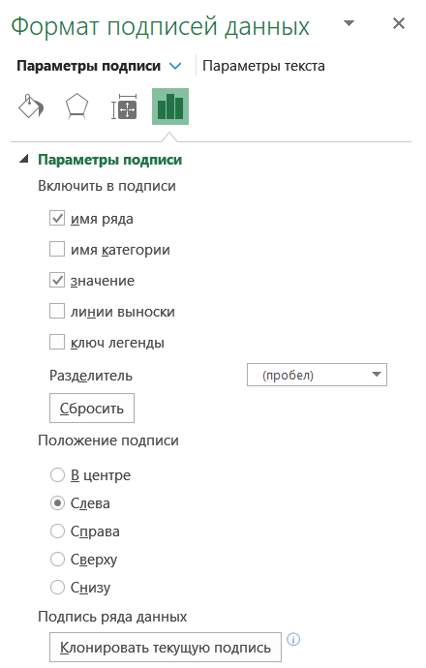

Шаг 6
Готово! Добавьте заголовки, цвет и элементы оформления, если это необходимо.

BumpChart
Finalytics.Pro
Присоединяйтесь к нам в соц. сетях:

Bump chart
Диаграмма изменений

Диаграмма изменений

Диаграмма изменений похожа на слоупграф (диаграмму наклона).
С помощью такой диаграммы можно показывать изменение позиций или рейтингов (рангов) в нескольких точках времени.

Рейтинги менеджеров
Рейтинги менеджеров
категория |  | янв | фев | мар | апр | май | июн | июл
Менеджер 1 | 1 | 1 | 1 | 2 | 3 | 5 | 6 | 5
Менеджер 2 | 2 | 2 | 2 | 1 | 1 | 1 | 2 | 1
Менеджер 3 | 3 | 3 | 3 | 3 | 2 | 2 | 1 | 2
Менеджер 4 | 4 | 4 | 5 | 5 | 5 | 4 | 4 | 3
Менеджер 5 | 5 | 5 | 4 | 4 | 4 | 3 | 3 | 4
Менеджер 6 | 6 | 6 | 7 | 7 | 6 | 7 | 5 | 6
Менеджер 7 | 7 | 7 | 6 | 6 | 7 | 6 | 7 | 7

Пожалуй, это один из самых неудобных для построения графиков в подборке.

Шаг 1
Создайте график с маркерами: меню Вставка → График с маркерами.

Шаг 2
Настройте график: удалите подписи категорий и заголовки.

Шаг 3
Настройте ось:
- выделите ось Y и задайте в меню Формат оси → Параметры оси, поставьте Обратный порядок значений.
- выделите ось Х и задайте в меню Формат оси → Параметры оси, поставьте Положение подписи = вверху
Удалите линии сетки.

Для оси Y:
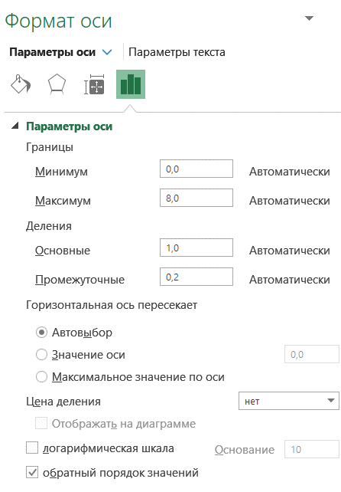

 |  |  | Для оси Х:
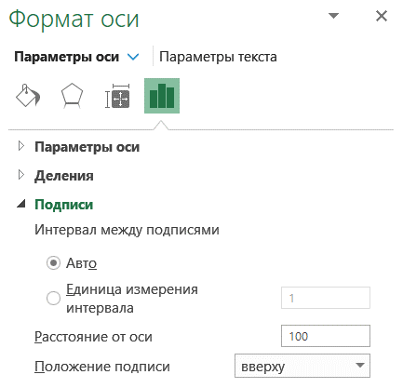

Шаг 4
Добавьте метки данных и разместите их в центре.
Удалите ось Y.
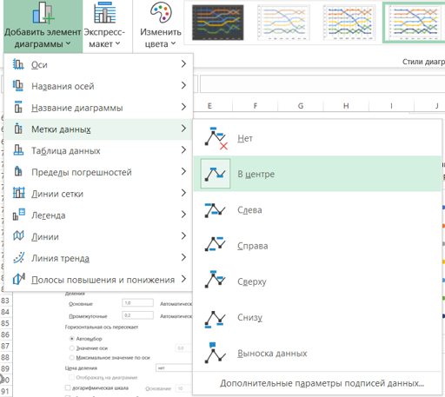

Шаг 5
Настройте размер маркеров для каждой линии:
Параметры маркера → размер = 12

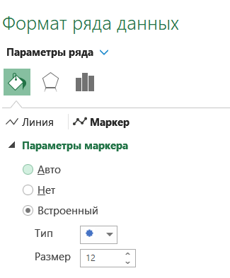

Шаг 6
Практически все готово. Поменяйте цвета линий и маркеров, создайте заголовок.

Шаг 7
Создайте подписи.
Выделите первую точку, задайте для нее метку данных = имя ряда, цвет линии = без цвета
Рейтинги менеджеров

